关系图
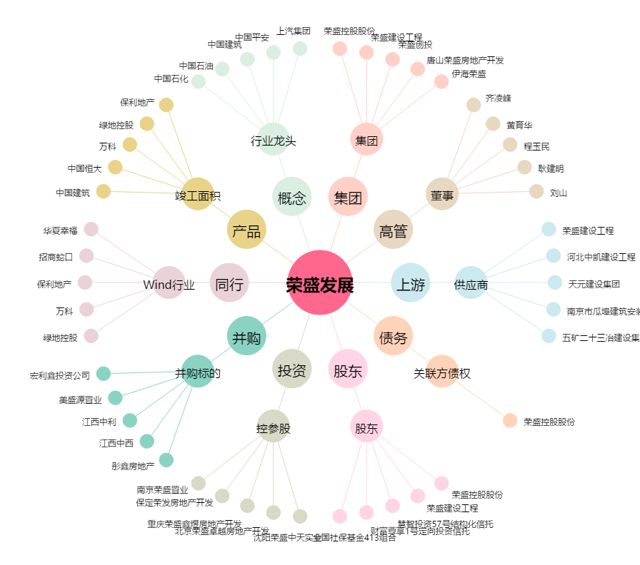
荣盛发展[002146.SZ] - 关系概览图

